Plan1
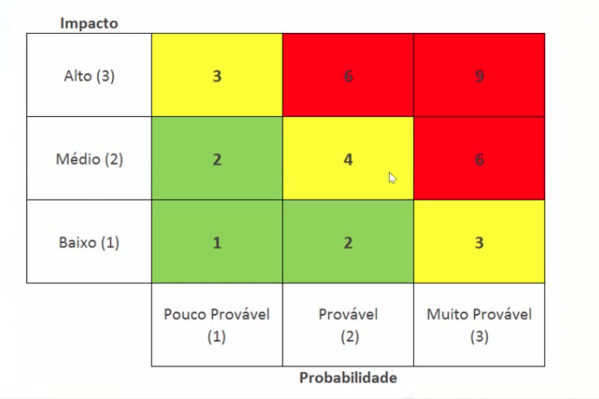
ID | Descrição de Risco | Probabilidade(P) | Impacto(I) | Fator de Risco | Ação | Como?
1 | Perder um integrante do grupo | 1 | 3 | 3 | Mitigar | Treinar 2 integrantes do grupo para cada função
2 | Prazo de entrega | 2 | 3 | 6 | Evitar | Reuniões para verificar andamento dos trabalhos
3 | Inacessibilidade de arquivos | 2 | 3 | 6 | Evitar | Ter varios backups
4 | Falta de comprometimento | 1 | 2 | 2 | Mitigar | Como todos os integrantes vão saber sobre o projeto haverá como mitigar isto
5 | Servidor ficar offline | 1 | 3 | 3 | Mitigar | Utilização NoBreak
6 | Sensor danificar | 1 | 3 | 3 | Mitigar | Manutenção dos equipamento
7 | Interferencia leitura do sensor | 2 | 3 | 6 | Evitar | Utilizar mais de 1 sensor

